Sheet1
Historia Usuario | Caso de prueba | Depentiente del caso de rueba | Estado | Pasos a seguir | Captura de pantalla
HU01 | CPHU01-01 | N.A | Exitoso | Dirigirse a la dirección http://localhost:4200/registro-usuario Dilgenciar los siguientes campos con la siguiente información Documento Identidad = 023456783 Nombre = Luis Eduardo Primer apellido = Martínez Segundo apellido = Díaz Fecha de Nacimiento = 14/03/1993 Seleccionar el boton Guardar Datos | 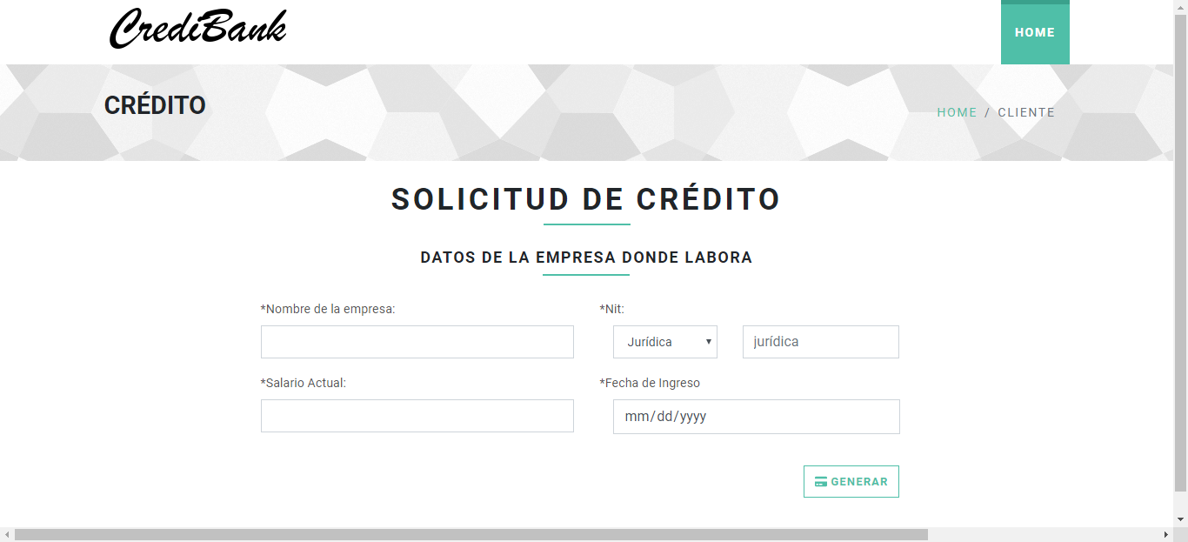
HU01 | CPHU01-02 | N.A | Exitoso | Dirigirse a la dirección http://localhost:4200/registro-usuario Dilgenciar los siguientes campos con la siguiente información Documento Identidad = 1023456783 Nombre = Arturo Enrique Primer apellido = M Fecha de Nacimiento = 14/05/1997 Seleccionar el boton Guardar Datos | 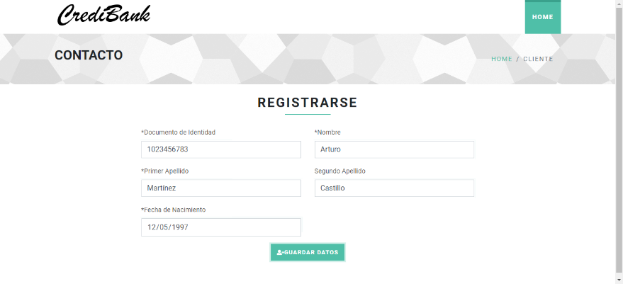
HU01 | CPHU01-03 | N.A | Exitoso | Dirigirse a la dirección http://localhost:4200/registro-usuario Dilgenciar los siguientes campos con la siguiente información Documento Identidad = 1076543894 Nombre = Lui5 Apellido = Martínez Fecha de Nacimiento = 14/03/1993 Seleccionar el boton Guardar Datos | 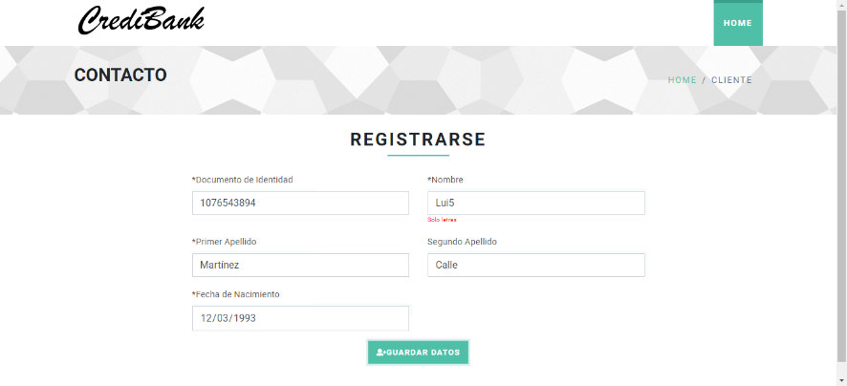
HU01 | CPHU01-04 | N.A | Exitoso | Dirigirse a la dirección http://localhost:4200/registro-usuario Dilgenciar los siguientes campos con la siguiente información Documento Identidad = 123 Nombre = Luis Apellido = Calle Fecha de Nacimiento = 14/03/1993 Seleccionar el boton Guardar Datos | 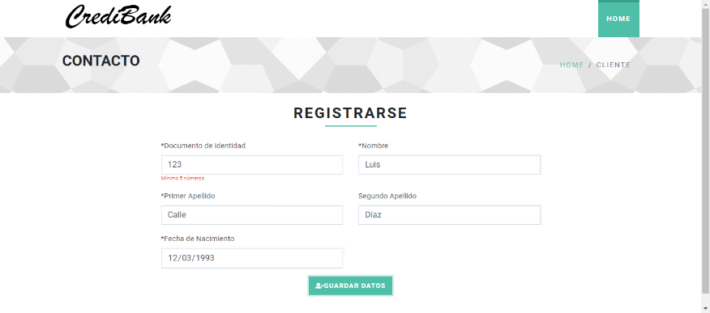
HU01 | CPHU01-05 | N.A | Exitoso | Dirigirse a la dirección http://localhost:4200/registro-usuario Dilgenciar los siguientes campos con la siguiente información Documento Identidad = 1089706320 - Nombre = Manuel - Apellido = Díaz - Fecha de Nacimiento = 23 de diciembre del 83 Seleccionar el boton Guardar Datos | 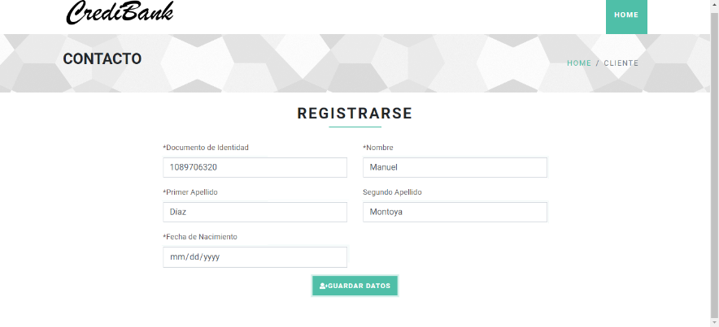
HU01 | CPHU01-06 | N.A | Exitoso | Dirigirse a la dirección http://localhost:4200/registro-usuario Dilgenciar los siguientes campos con la siguiente información Documento Identidad = 1089706320 - Nombre = Cristian - Apellido = Montoya - Fecha de Nacimiento = 14/11/2005 Seleccionar el boton Guardar Datos | 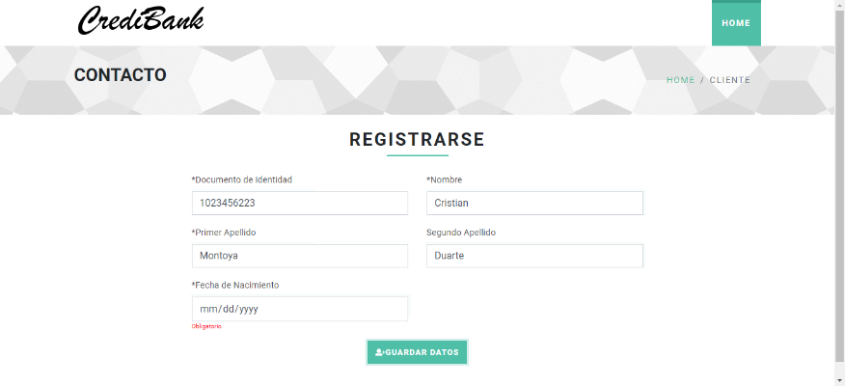
HU01 | CPHU01-07 | N.A | Exitoso | Dirigirse a la dirección http://localhost:4200/registro-usuario Dilgenciar los siguientes campos con la siguiente información Documento Identidad = Nombre = Carlos - Apellido = Duarte - Fecha de Nacimiento = 30/10/1990 Seleccionar el boton Guardar Datos | 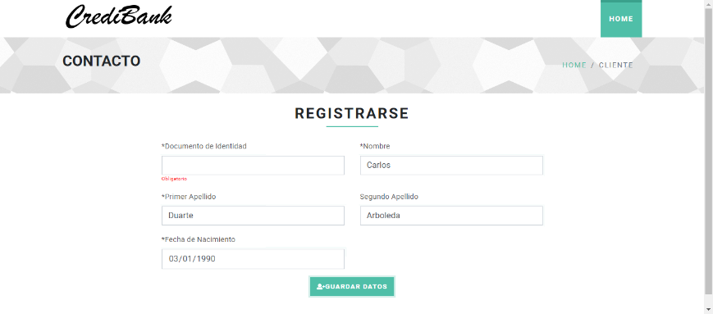
HU02 | CPHU2-01 | CPHU01-01 | Exitoso | Seguir el caso de prueba CPHU01-01 diligenciando un documento de identidad aleatorio que no este ya registrado en la base de datos Diligenciar los siguientes campos con la siguiente información Nombre de Empresa = Accenture Tipo Nit = Jurídica Nit = 800110980-7 Salario Actual = 950000 Fecha de Ingreso = 22/02/2018 Seleccionar el boton Generar. | 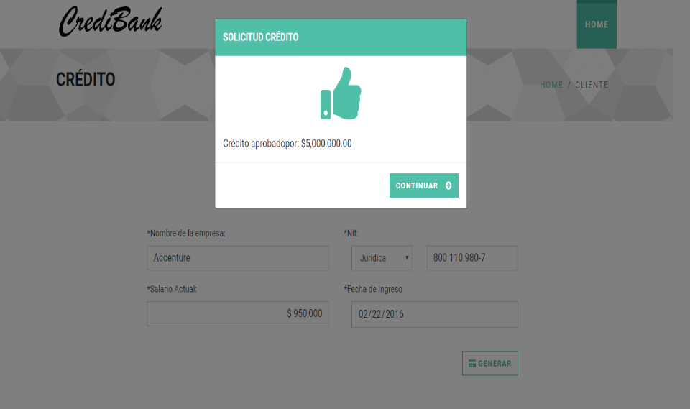
HU02 | CPHU2-02 | CPHU01-01 | Exitoso | Seguir el caso de prueba CPHU01-01 diligenciando un documento de identidad aleatorio que no este ya registrado en la base de datos Diligenciar los siguientes campos con la siguiente información Nombre de Empresa = Empresa1 Tipo Nit = Natural Nit = 8736534234 Salario Actual = tres millones Fecha de Ingreso = 01/02/2005 Seleccionar el boton Generar. | 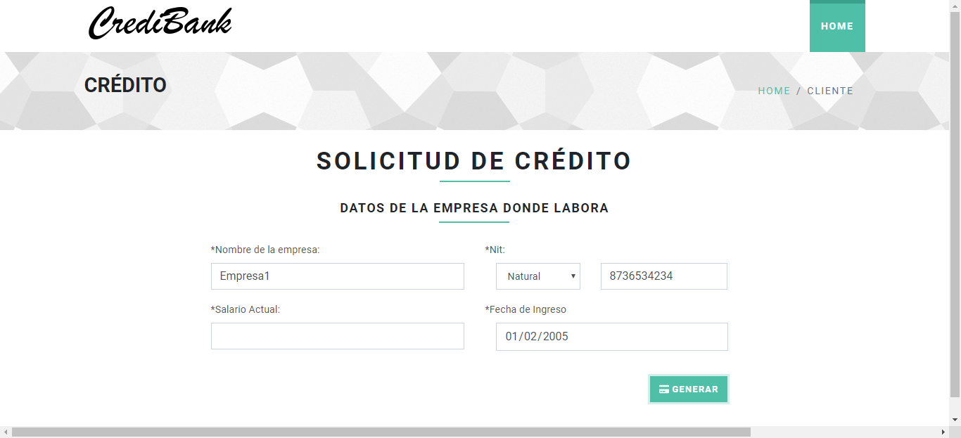
HU02 | CPHU2-03 | CPHU01-01 | Exitoso | 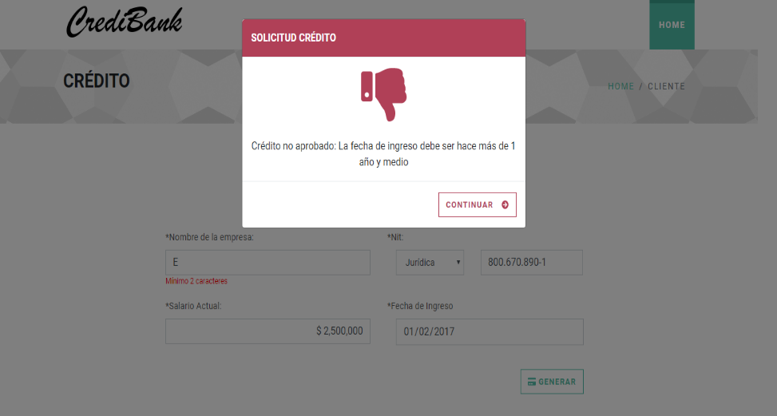 Seguir el caso de prueba CPHU01-01 diligenciando un documento de identidad aleatorio que no este ya registrado en la base de datos Diligenciar los siguientes campos con la siguiente información Nombre de Empresa = E Tipo Nit = Jurídica Nit = 800670890-1 Salario Actual = 2500000 Fecha de Ingreso = 01/02/2017 Seleccionar el boton Generar.
HU02 | CPHU2-04 | CPHU01-01 | Exitoso | 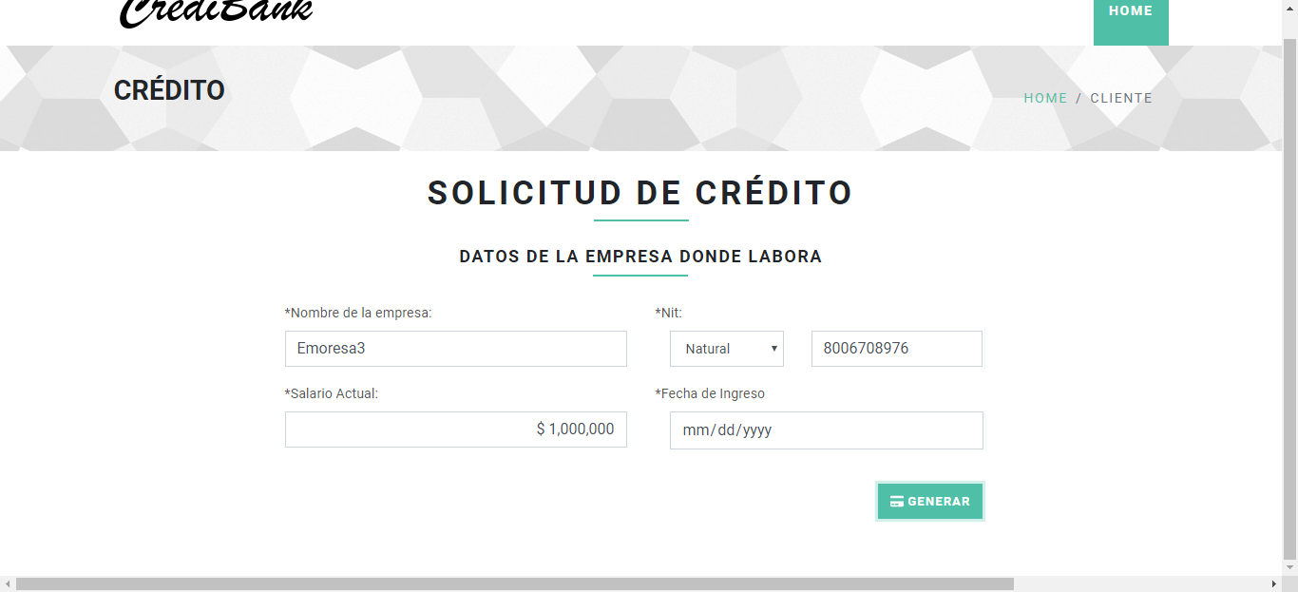 Seguir el caso de prueba CPHU01-01 diligenciando un documento de identidad aleatorio que no este ya registrado en la base de datos Diligenciar los siguientes campos con la siguiente información Nombre de Empresa = Emoresa3 Tipo Nit = Natural Nit = 8006708976 Salario Actual = 1000000 Fecha de Ingreso = 1 de enero del 2017 Seleccionar el boton Generar.
HU02 | CPHU2-05 | CPHU01-01 | Exitoso | Seguir el caso de prueba CPHU01-01 diligenciando un documento de identidad aleatorio que no este ya registrado en la base de datos Diligenciar los siguientes campos con la siguiente información Nombre de Empresa = Emoresa5 Tipo Nit = Jurídica Nit = 500670890-1 Salario Actual = 8000000 Fecha de Ingreso = 01/12/2017 Seleccionar el boton Generar. | 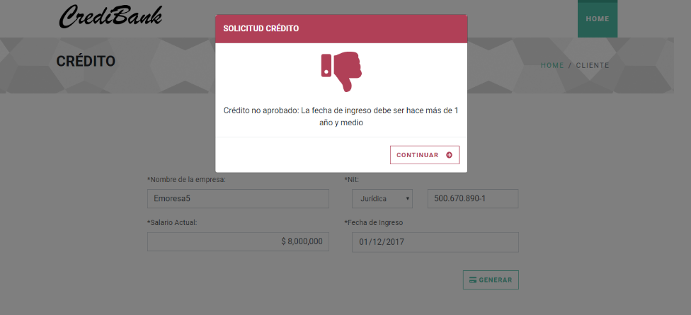
HU02 | CPHU2-06 | CPHU01-01 | Exitoso | Seguir el caso de prueba CPHU01-01 diligenciando un documento de identidad aleatorio que no este ya registrado en la base de datos Diligenciar los siguientes campos con la siguiente información Nombre de Empresa = Emoresa8 Tipo Nit = Natural Nit = 6007809102 Salario Actual = Fecha de Ingreso = 11/12/1999 Seleccionar el boton Generar. | 